关系图
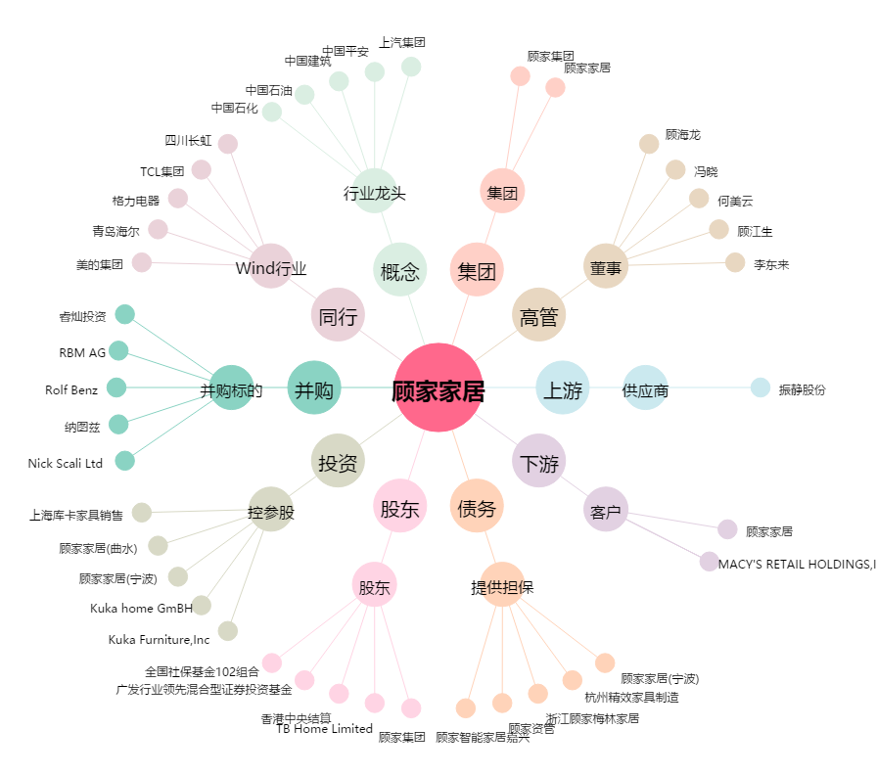
顾家家居[603816.SH] - 关系概览图

